Sheet2
双舵底盘逆运动学求解验证
输入 |  |  | 输出 |  |  |  |  |  |  |  |  | 备注
车体坐标系线速度V(m/s) | 车体坐标系角速度W(rad/s) | 车体坐标系运动方向A(rad) | 车体坐标系旋转半径 R(m) | 前舵轮旋转半径R1(m) | 前舵轮线速度 V1(m/s) | 前舵轮角速度W1(rad/s) | 前舵轮运动方向A1(rad) | 后舵轮旋转半径R2(m) | 后舵轮线速度V2(m/s) | 后舵轮角速度W2(rad/s) | 后舵轮运动方向A2(rad)
0.3 | 0.3 | -3.1416 | 1 | 1.1181 | 0.33542 | 0.3 | 2.6779 | 1.1181 | 0.33542 | 0.3 | -2.6779 | 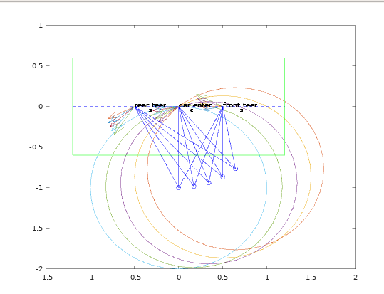
0.3 | 0.3 | -2.9671 | 1 | 1.0375 | 0.31125 | 0.3 | 2.8215 | 1.1932 | 0.35796 | 0.3 | -2.5416
0.3 | 0.3 | -2.7925 | 1 | 0.9529 | 0.28587 | 0.3 | 2.9749 | 1.2618 | 0.37854 | 0.3 | -2.4109
0.3 | 0.3 | -2.618 | 1 | 0.86603 | 0.25981 | 0.3 | 3.1415 | 1.3229 | 0.39688 | 0.3 | -2.2845
0.3 | 0.3 | -2.4435 | 1 | 0.77923 | 0.23377 | 0.3 | 3.3258 | 1.3758 | 0.41275 | 0.3 | -2.1613
0.3 | 0.3 | -2.2689 | 1 | 0.69565 | 0.20869 | 0.3 | 3.5339 | 1.4199 | 0.42598 | 0.3 | -2.0406 | 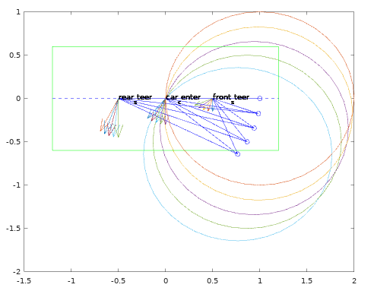
0.3 | 0.3 | -2.0944 | 1 | 0.61962 | 0.18589 | 0.3 | 3.7734 | 1.4547 | 0.43642 | 0.3 | -1.9217
0.3 | 0.3 | -1.9199 | 1 | 0.55700 | 0.16710 | 0.3 | 4.0512 | 1.4798 | 0.44395 | 0.3 | -1.8040
0.3 | 0.3 | -1.7454 | 1 | 0.51490 | 0.15447 | 0.3 | 4.3683 | 1.495 | 0.4485 | 0.3 | -1.6872
0.3 | 0.3 | -1.5708 | 1 | 0.49992 | 0.14998 | 0.3 | 4.7123 | 1.5001 | 0.45002 | 0.3 | 4.7124
0.3 | 0.3 | -1.3963 | 1 | 0.51489 | 0.15447 | 0.3 | 5.0563 | 1.495 | 0.4485 | 0.3 | -1.4544 | 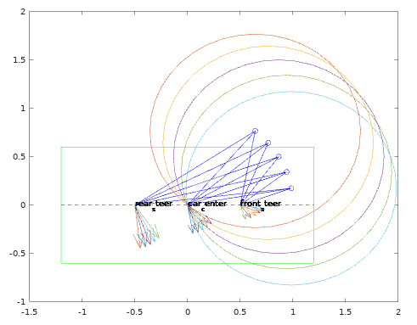
0.3 | 0.3 | -1.2218 | 1 | 0.55698 | 0.16709 | 0.3 | 5.3735 | 1.4798 | 0.44395 | 0.3 | -1.3376
0.3 | 0.3 | -1.0472 | 1 | 0.6196 | 0.18588 | 0.3 | 5.6513 | 1.4547 | 0.43642 | 0.3 | -1.22
0.3 | 0.3 | -0.8727 | 1 | 0.69562 | 0.20869 | 0.3 | 5.8908 | 1.42 | 0.42599 | 0.3 | -1.101
0.3 | 0.3 | -0.69817 | 1 | 0.7792 | 0.23376 | 0.3 | 6.0990 | 1.3759 | 0.41276 | 0.3 | -0.98032
0.3 | 0.3 | -0.52364 | 1 | 0.86600 | 0.2598 | 0.3 | 4.85E-05 | 1.323 | 0.39689 | 0.3 | -0.85714 | 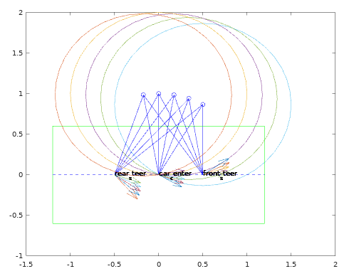
0.3 | 0.3 | -0.34911 | 1 | 0.95287 | 0.28586 | 0.3 | 0.1666 | 1.2618 | 0.37855 | 0.3 | -0.73072
0.3 | 0.3 | -0.17458 | 1 | 1.0375 | 0.31124 | 0.3 | 0.32003 | 1.1932 | 0.35797 | 0.3 | -0.60003
0.3 | 0.3 | -5.27E-05 | 1 | 1.118 | 0.33541 | 0.3 | 0.46367 | 1.1181 | 0.33543 | 0.3 | -0.46375
0.3 | 0.3 | 0.17448 | 1 | 1.1932 | 0.35796 | 0.3 | 0.59995 | 1.0375 | 0.31126 | 0.3 | -0.32012
0.3 | 0.3 | 0.34901 | 1 | 1.2618 | 0.37854 | 0.3 | 0.73064 | 0.95292 | 0.28588 | 0.3 | -0.1667 | 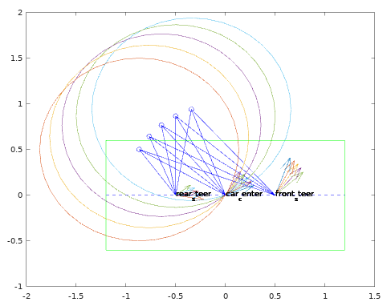
0.3 | 0.3 | 0.52354 | 1 | 1.3229 | 0.39687 | 0.3 | 0.85707 | 0.86606 | 0.25982 | 0.3 | 1.54E-04
0.3 | 0.3 | 0.69807 | 1 | 1.3758 | 0.41275 | 0.3 | 0.98025 | 0.77926 | 0.23378 | 0.3 | 0.18411
0.3 | 0.3 | 0.8726 | 1 | 1.4199 | 0.42598 | 0.3 | 1.101 | 0.69567 | 0.2087 | 0.3 | 0.39223
0.3 | 0.3 | 1.0471 | 1 | 1.4547 | 0.43642 | 0.3 | 1.2199 | 0.61964 | 0.18589 | 0.3 | 0.63171
0.3 | 0.3 | 1.2217 | 1 | 1.4798 | 0.44395 | 0.3 | 1.3375 | 0.55701 | 0.1671 | 0.3 | 0.90949 | 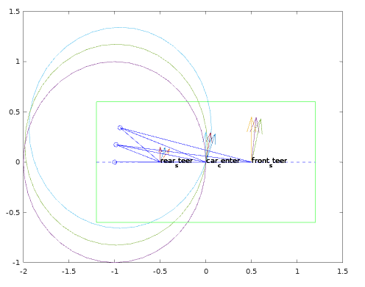
0.3 | 0.3 | 1.3962 | 1 | 1.495 | 0.4485 | 0.3 | 1.4543 | 0.51491 | 0.15447 | 0.3 | 1.2267
0.3 | 0.3 | 1.5707 | 1 | 1.5001 | 0.45002 | 0.3 | 1.5707 | 0.49992 | 0.14998 | 0.3 | 1.571

0.3 | -0.3 | 0.0 | -1 | -1.1181 | 0.33542 | -0.3 | 5.8195 | -1.1181 | 0.33542 | -0.3 | 0.46371 | 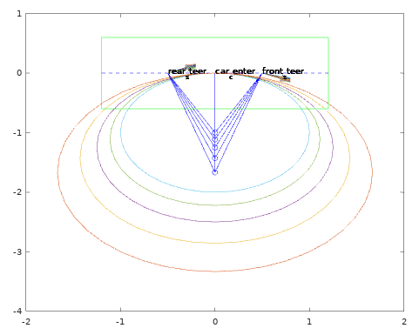
0.3 | -0.27 | 0.0 | -1.1111 | -1.2185 | 0.32898 | -0.27 | 5.8603 | -1.2185 | 0.32898 | -0.27 | 0.42291
0.3 | -0.24 | 0.0 | -1.25 | -1.3463 | 0.32312 | -0.24 | 5.9026 | -1.3463 | 0.32312 | -0.24 | 0.38056
0.3 | -0.21 | 0.0 | -1.4286 | -1.5136 | 0.31785 | -0.21 | 5.9465 | -1.5136 | 0.31785 | -0.21 | 0.33672
0.3 | -0.18 | 0.0 | -1.6667 | -1.7401 | 0.31321 | -0.18 | 5.9917 | -1.7401 | 0.31321 | -0.18 | 0.2915
0.3 | -0.15 | 0.0 | -2 | -2.0616 | 0.30924 | -0.15 | 6.0382 | -2.0616 | 0.30924 | -0.15 | 0.24502 | 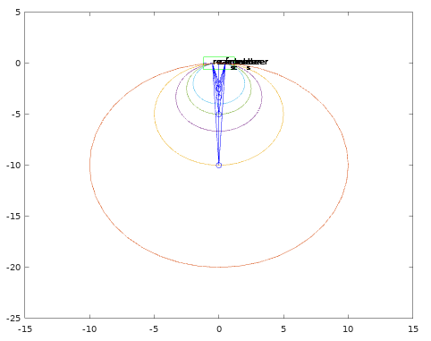
0.3 | -0.12 | 0.0 | -2.5 | -2.5495 | 0.30594 | -0.12 | 6.0858 | -2.5495 | 0.30594 | -0.12 | 0.19743
0.3 | -0.09 | 0.0 | -3.3333 | -3.3706 | 0.30336 | -0.09 | 6.1343 | -3.3706 | 0.30336 | -0.09 | 0.14891
0.3 | -0.06 | 0.0 | -5 | -5.0249 | 0.3015 | -0.06 | 6.1835 | -5.0249 | 0.3015 | -0.06 | 0.099684
0.3 | -0.03 | 0.0 | -10 | -10.012 | 0.30037 | -0.03 | 6.2332 | -10.012 | 0.30037 | -0.03 | 0.049966
0.3 | 0.03 | 0.0 | 10 | 10.012 | 0.30037 | 0.03 | 0.049966 | 10.012 | 0.30037 | 0.03 | -0.049966 | 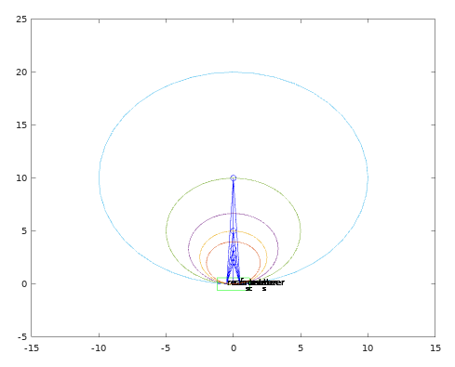
0.3 | 0.06 | 0.0 | 5 | 5.0249 | 0.3015 | 0.06 | 0.099684 | 5.0249 | 0.3015 | 0.06 | -0.099684
0.3 | 0.09 | 0.0 | 3.3333 | 3.3706 | 0.30336 | 0.09 | 0.14891 | 3.3706 | 0.30336 | 0.09 | -0.14891
0.3 | 0.12 | 0.0 | 2.5 | 2.5495 | 0.30594 | 0.12 | 0.19743 | 2.5495 | 0.30594 | 0.12 | -0.19743
0.3 | 0.15 | 0.0 | 2 | 2.0616 | 0.30924 | 0.15 | 0.24502 | 2.0616 | 0.30924 | 0.15 | -0.24502
0.3 | 0.18 | 0.0 | 1.6667 | 1.7401 | 0.31321 | 0.18 | 0.2915 | 1.7401 | 0.31321 | 0.18 | -0.2915 | 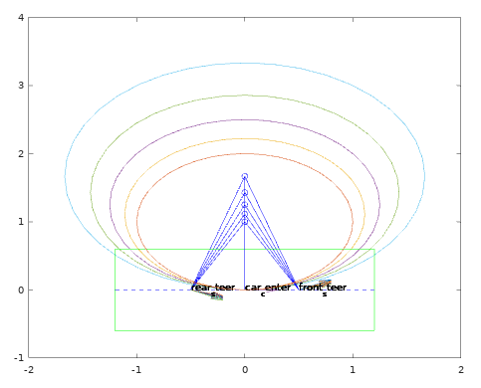
0.3 | 0.21 | 0.0 | 1.4286 | 1.5136 | 0.31785 | 0.21 | 0.33672 | 1.5136 | 0.31785 | 0.21 | -0.33672
0.3 | 0.24 | 0.0 | 1.25 | 1.3463 | 0.32312 | 0.24 | 0.38056 | 1.3463 | 0.32312 | 0.24 | -0.38056
0.3 | 0.27 | 0.0 | 1.1111 | 1.2185 | 0.32898 | 0.27 | 0.42291 | 1.2185 | 0.32898 | 0.27 | -0.42291
0.3 | 0.3 | 0.0 | 1 | 1.1181 | 0.33542 | 0.3 | 0.46371 | 1.1181 | 0.33542 | 0.3 | -0.46371
总结： 1.运动学逆解公式中需要考虑R1、R2的旋转方向以及A1、A2与旋转中心的相切方向,否则会产生错误的结算。 2.速度指令w=0时,无法使用本逆运动学求解公式。 3.需要考虑R1、R2求解过程中分母为0的情况,考虑最小旋转半径限制。

